表紙・改定履歴
Webダイレクト販売

画面設計書
意向確認画面(特別条件承諾後)
G0209

© 2020 Sasuke Financial Lab Inc.

変 更 記 録
版数 REV. | 作成更新日 | 変 更 内 容 | 担 当
01 | 2020-10-03 | 初版 | 木下
02 | 2020-10-15 | アクション項目定義書修正 | 江澤
03 | 2020-11-06 | UI工程初版 | 小川
04 | 2020-11-24 | UIレビュー記録表対応 ・【参考資料】意向項目対象表 誤記修正 ・前後の画面への申込情報の連携をセッションからPOSTに変更 | 須永・小川

画面レイアウト
#VALUE! | システム | 画面名 | 画面ID
 | Webダイレクト販売 | 意向確認画面(特別条件承諾後) | G0209

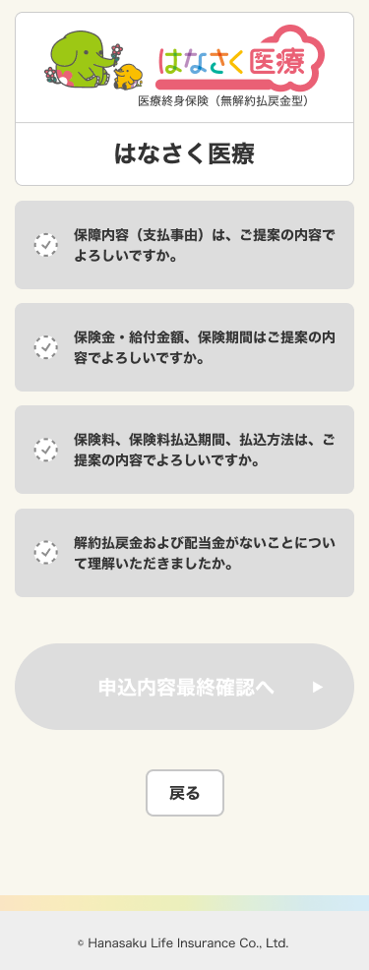
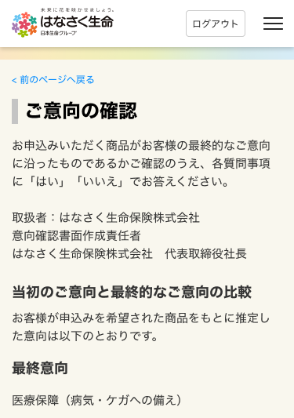

A
B

1

1

C
1

1
D

